工作表2
图片 | 名称 | 备注 | 操作 | 功能 | 按钮注释 | 其他

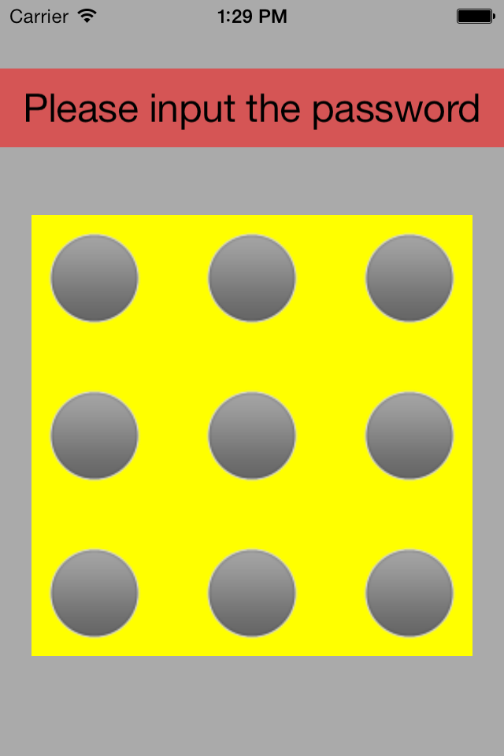
 | p1 | 每次打开应用都要求输入密码（如果设置了yes） 像安卓手机的屏幕保护 支付宝的打开的时候要求输入的密码那样 | 密码输入正确就跳转到p2 不正确就一直在这个界面

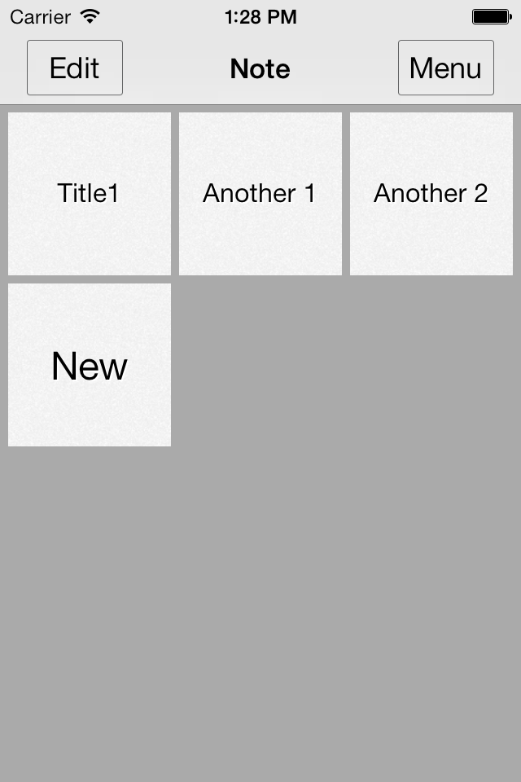
 | p2 | 主功能界面 也是打开应用后的第一个界面

 |  |  | 点击 | 跳转到p3 | 编辑 | 这2个效果一样

 |  |  | 长按 | 跳转到p3 | 编辑

 |  |  | 点击 | 跳转到p4 | 查看记事本的详细内容或者修改

 |  |  | 点击 | 跳转到p5 | 新建一个记事本

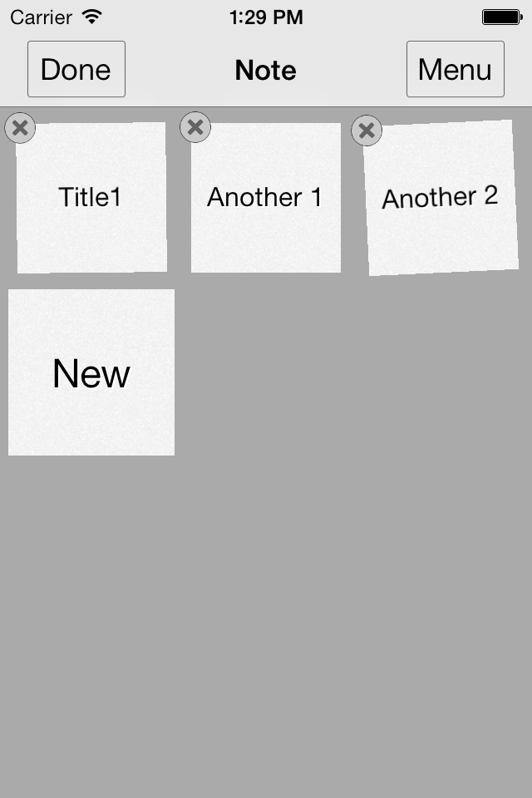
 | p3 | 像ios一样会抖动 可以删除或者移动（new不能删除或者移动) | 点击 | 返回p2 | 完成编辑
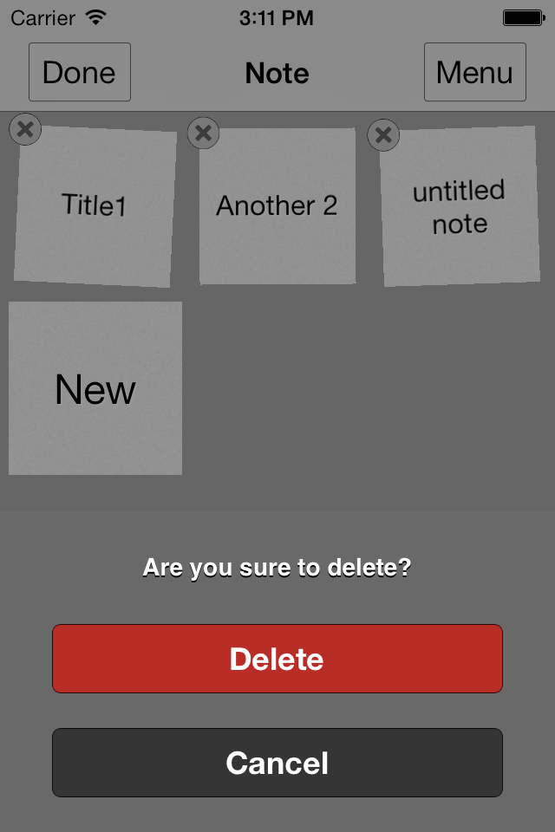
 |  |  | 点击 | 删除（有提示 是否删除) | 删除

 |  |  | 长按 | 可以移动顺序

 |  |  | 点击 | 跳转到p6


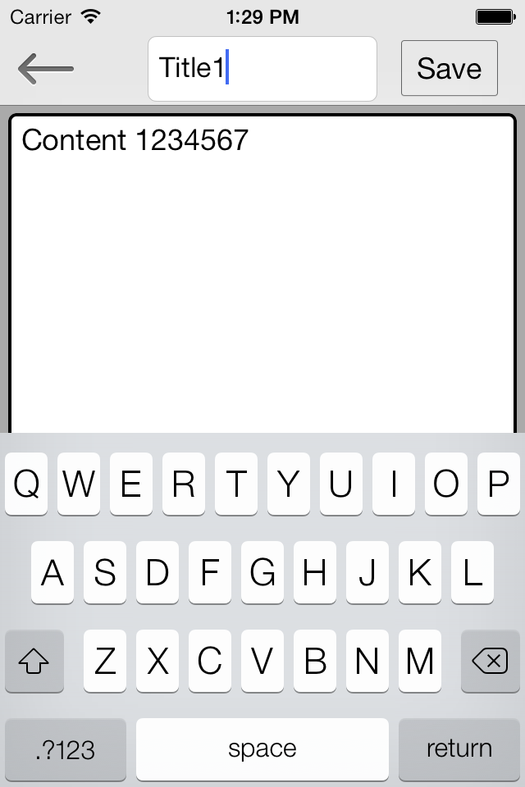
 | p4 | 记事本 详细内容 | 点击 | 返回不保存修改 | 返回就是跳转到p2

 |  |  | 点击 | 返回并保存修改

 |  |  | 点击 | 标题 可以修改 参考‘其他’列

 |  |  | 点击 | 内容

 |  |  | 左滑或者右滑 | 如果有键盘 那么键盘消失


 | p5 | 功能和p4一样

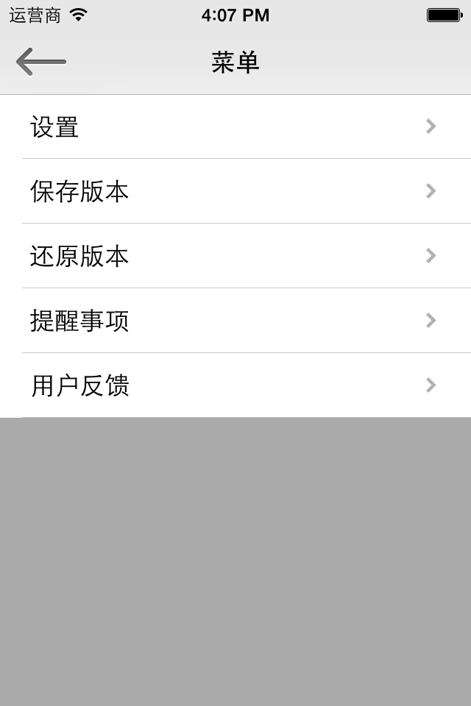
 | p6 | 菜单界面 右滑可以返回（返回p2） 像微信右滑返回一样 除了p4 其他界面右滑都可以返回 | 点击 | 返回 | 左上角的返回都一样

 |  |  | 点击 | 跳转p7

 |  |  | 点击 | 跳转p9

 |  |  | 点击 | 跳转p11

 |  |  | 点击 | 跳转p15

 |  |  | 点击 | 跳转p20

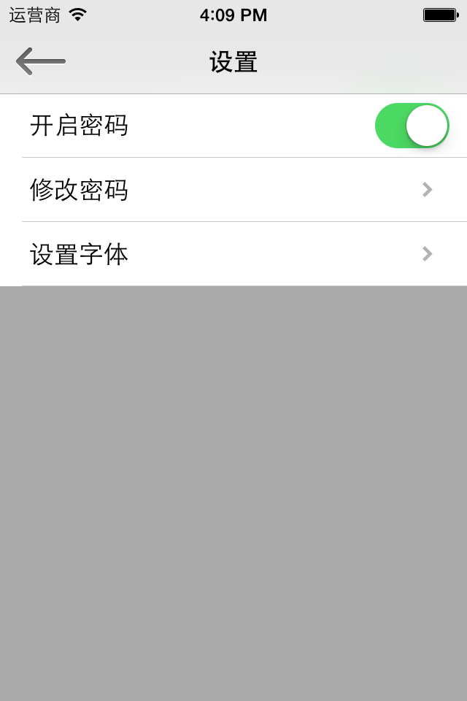
 |  |  | 点击 | 返回p6 | 左上角的返回都一样
 | p7
 |  |  | 点击 | 见开启密码工作表

 |  |  | 点击 | 见修改密码工作表 | 如果开启密码状态是off的，那么点击这个没有任何效果（没任何反映，不做任何跳转)

 |  |  | 点击 | 跳转p8

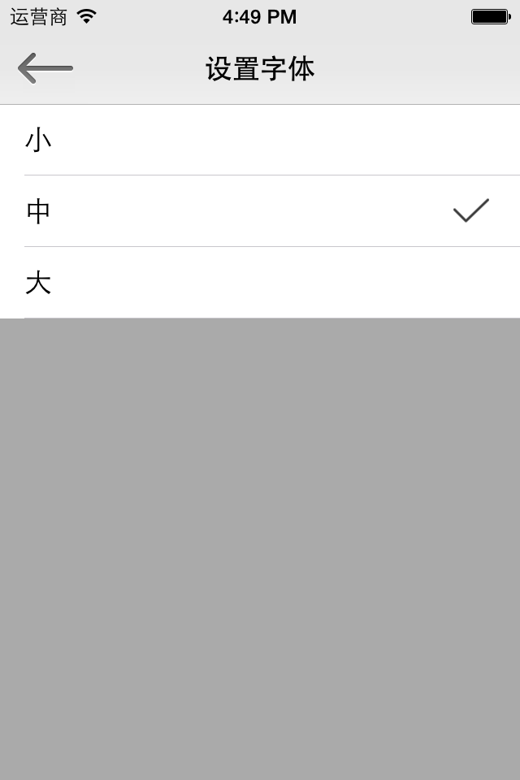
 | p8 | 设置字体 p4里的content的字体大小

 |  |  | 点击 | 修改字体 并保存返回 | 勾表示当前字体

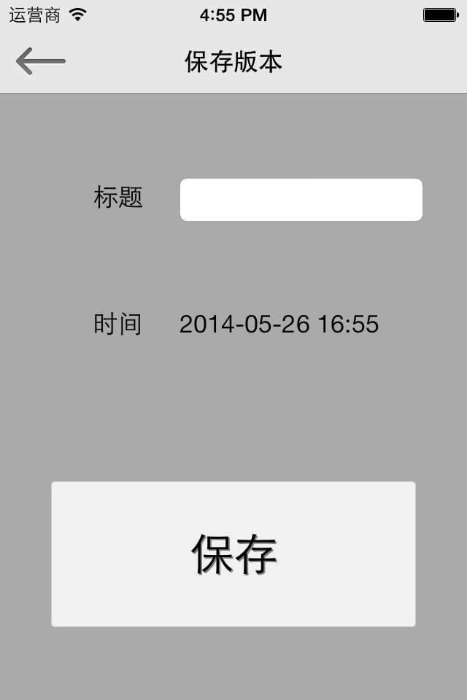
 | p9 | 保存版本 保存当前所有记事本的内容到本地
 |  |  | 点击 |  | 这时一个输入框 让用户输入保存版本的标题 | 参考p10

 |  |  | 没有任何操作 | 显示当前时间

 |  |  | 点击 | 保存版本后返回 |  | 如果标题是空的，那么active标题的输入框，要求用户输入标题（不保存 不返回)

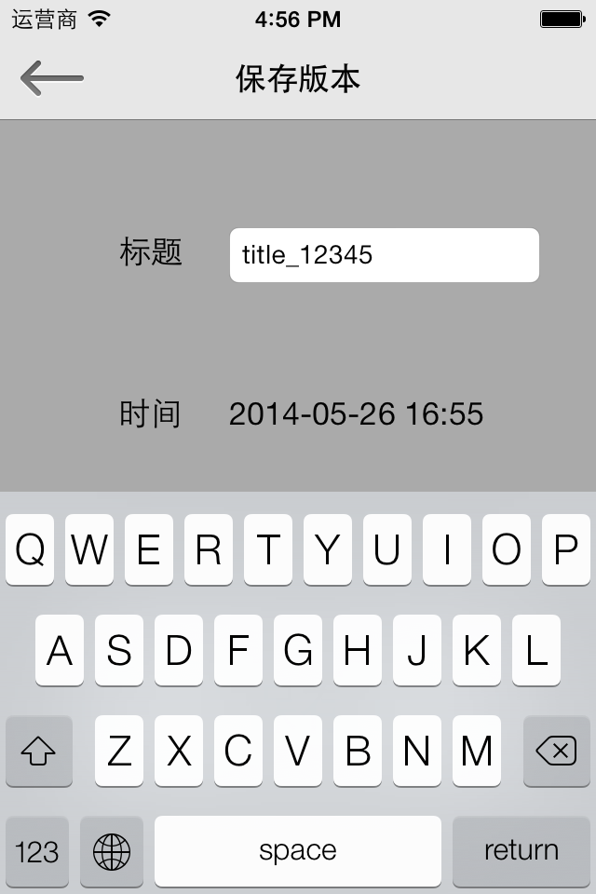
 | p10

 |  |  | 点击 | 键盘下去 | 点击这个界面深灰色的地方，键盘下去 | 为了能点击保存按钮

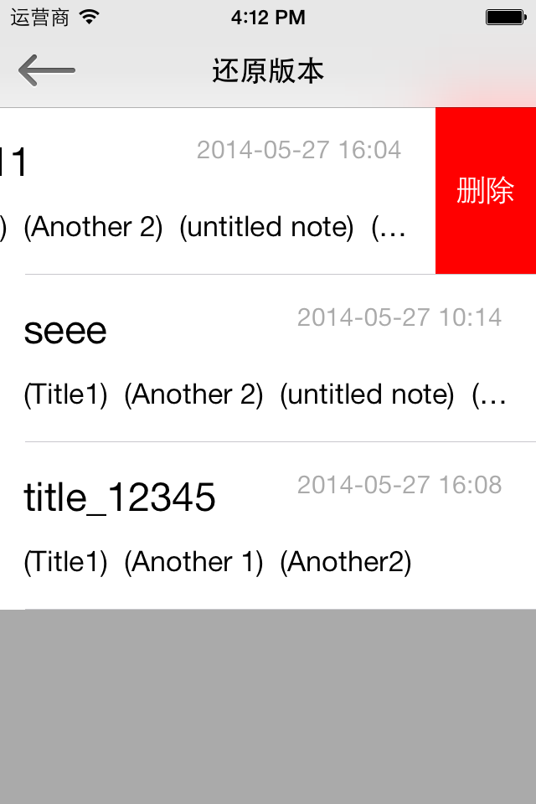
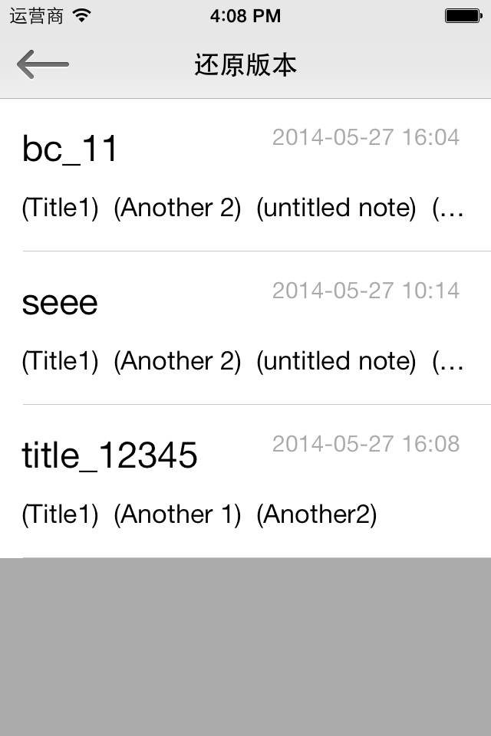
 | p11 | 以前所有保存过的版本 | 点击 | 跳转p12

 |  |  | 左滑 | 出现删除 可以删除这个版本 | 点击删除 就删除这个cell

 |  |  | 无 | 保存的时候输入的title | 参考p10

 |  |  | 无 | 保存的时间

 |  |  | 无 | 保存的时候所有记事本的title 显示不下就用省略号

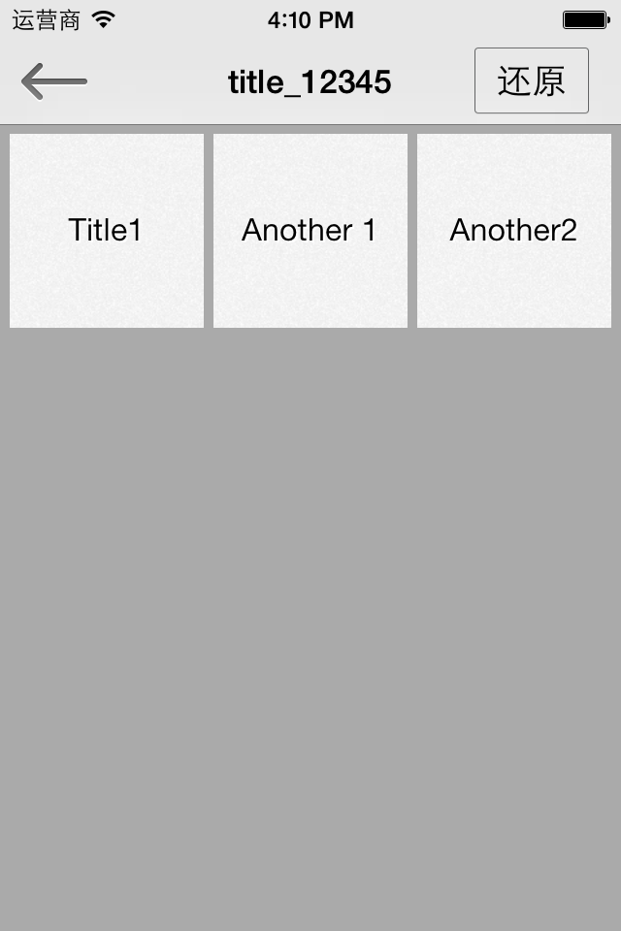
 | p12 | 显示这个版本的内容
 |  |  | 点击 | 跳转p13

 |  |  | 点击 | 跳转p14

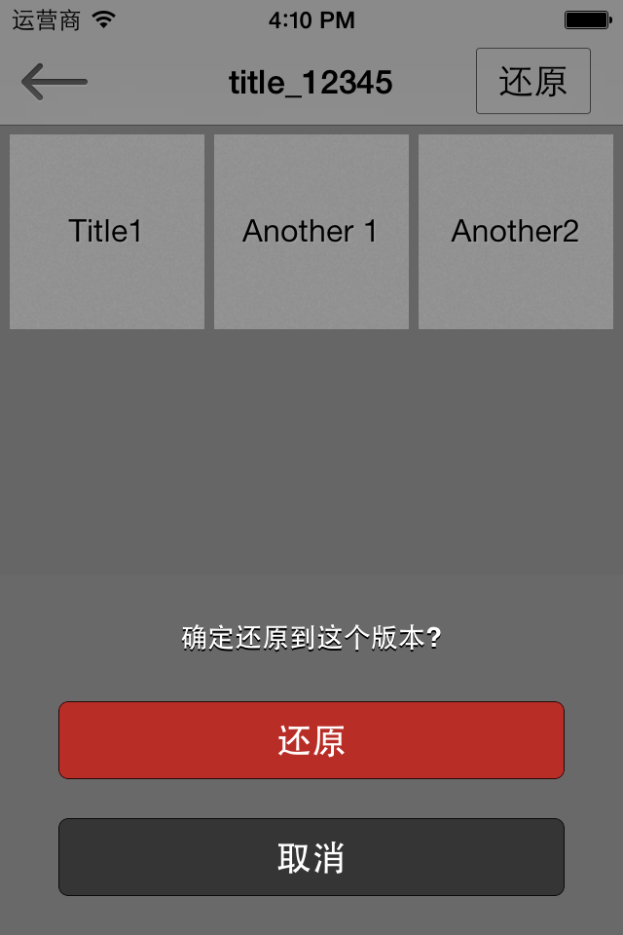
 | p13 | 确认还原版本
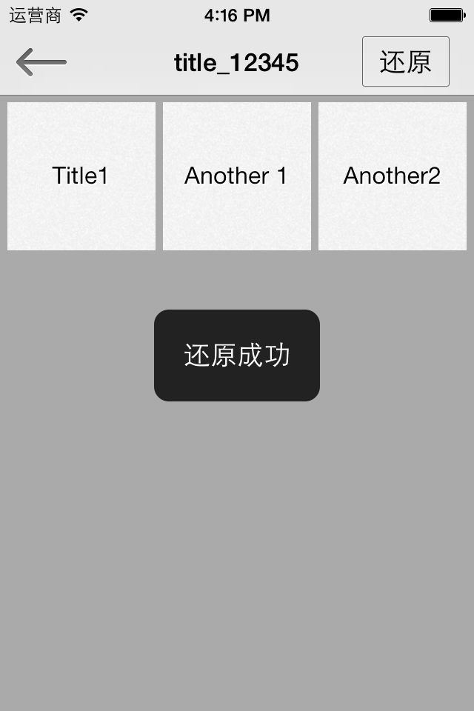

 |  |  | 点击 | 显示黑色的匡 | 停留在这也 不跳转

 |  |  | 点击 | 跳转p12 | 什么都不做


 | p14 | 除了左上角的返回 按钮 其他地方都不能点 如果content多 可以上下滑动

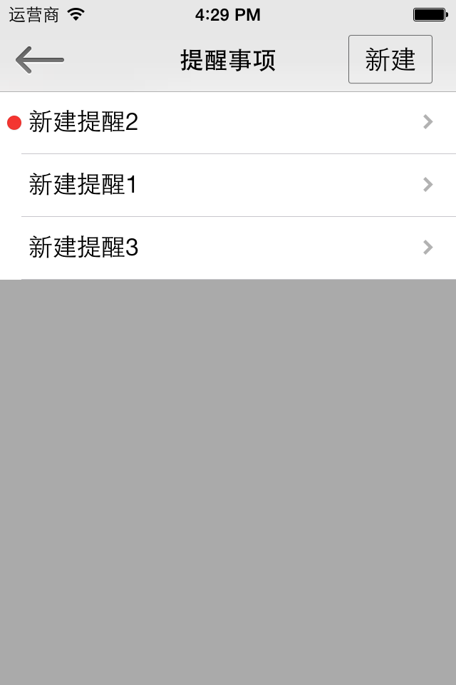
 | p15 | 提醒事项
 |  |  | 点击 | 跳转p16

 |  |  | 无 | 红色表示 这个提醒已经开始 就是时间已经到了设置的时间了 | 时间参考p16

 |  |  | 点击 | 跳转p17

 |  |  | 左滑 | 参考p18

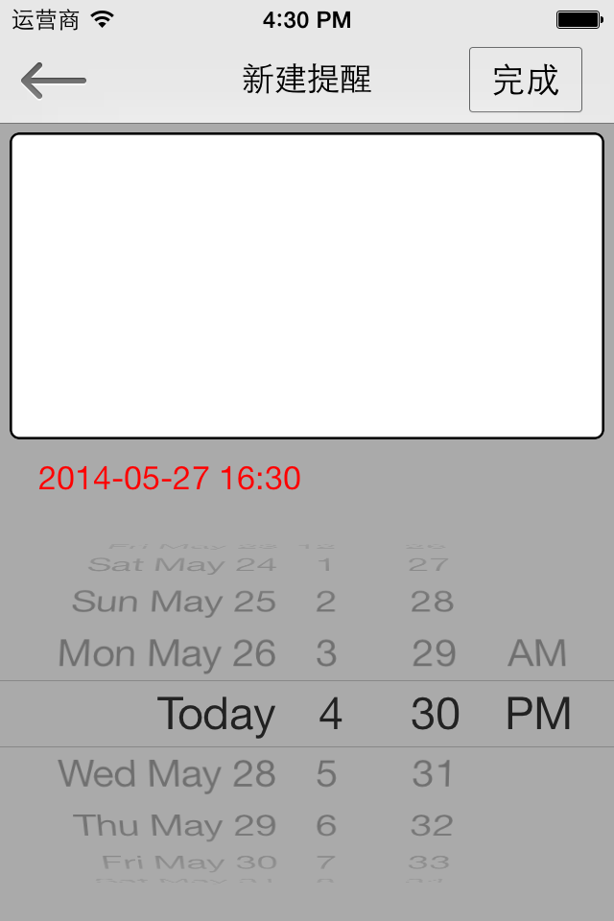
 | p16 | 新建
 |  |  | 点击 | 标题 | 键盘出现 | 参考p19

 |  |  | 点击 | 内容 | 键盘出现

 |  |  | 左滑或者右滑 | 如果有键盘的时候 左滑或者优化 可以让键盘消失

 |  |  | 无 | 提醒的时间 | 会跟着下边的那个调时间的一起变化

 |  |  | 滚动 | 调时间 | 如果时间比现在的时间早，那么自动调整为10秒后的时间

 |  |  | 点击 | 保存并自动返回 | (跳转到p15) | 如果是新建过来的
 |  |  |  | 变成p17 |  | 如果是编辑过来的

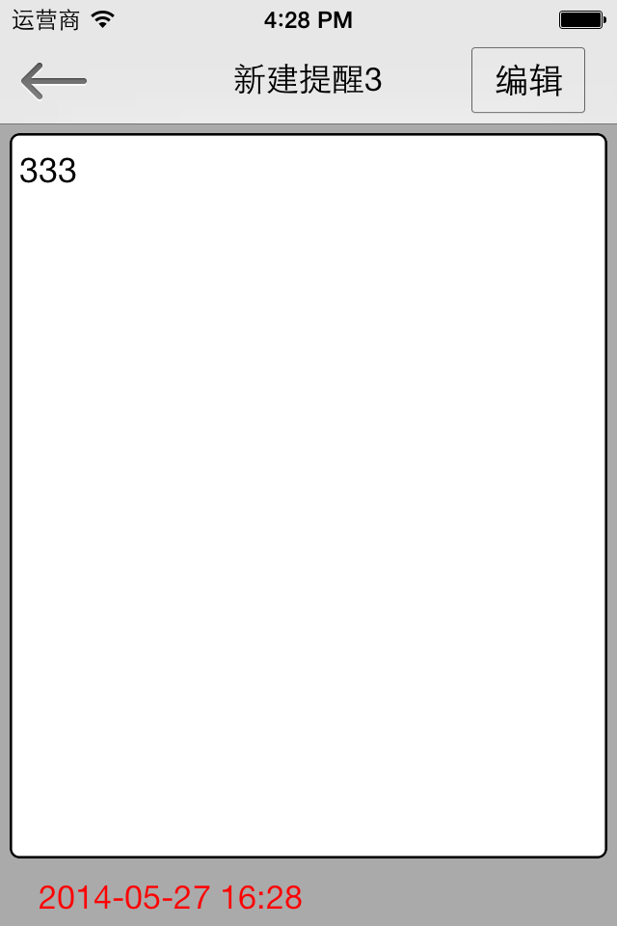
 | p17 | 查看提醒
 |  |  | 点击 | 变成p16

 |  |  | 不能点 | 查看状态下不能点

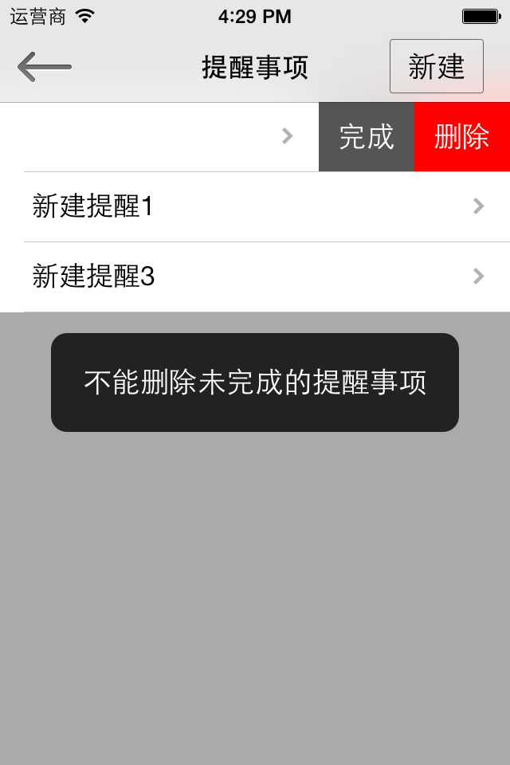

 | p18
 |  |  | 点击 | 删除 | 不能删除开始并且没有完成的提醒

 |  |  | 点击 | 完成 红色点消失 | 点击没有开始的项目 没有任何效果

 |  |  |  | 点完成 | 点删除
 |  |  | 没开始 | 没任何效果 | 删除
 |  |  | 开始了没完成 | 完成 | 提示不能删除 （参考右边的图）
 |  |  | 开始并且完成 | 没效果 | 删除

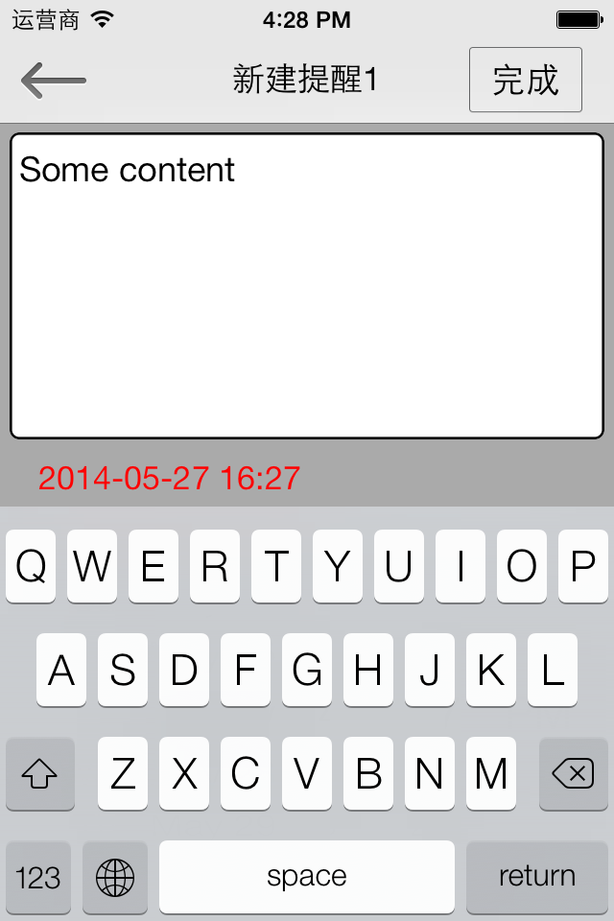
 | p19 | 编辑提醒事项 | 同p16的完成

 |  |  | 左滑 右滑 | 键盘消失

 |  |  | 点击 | 键盘消失

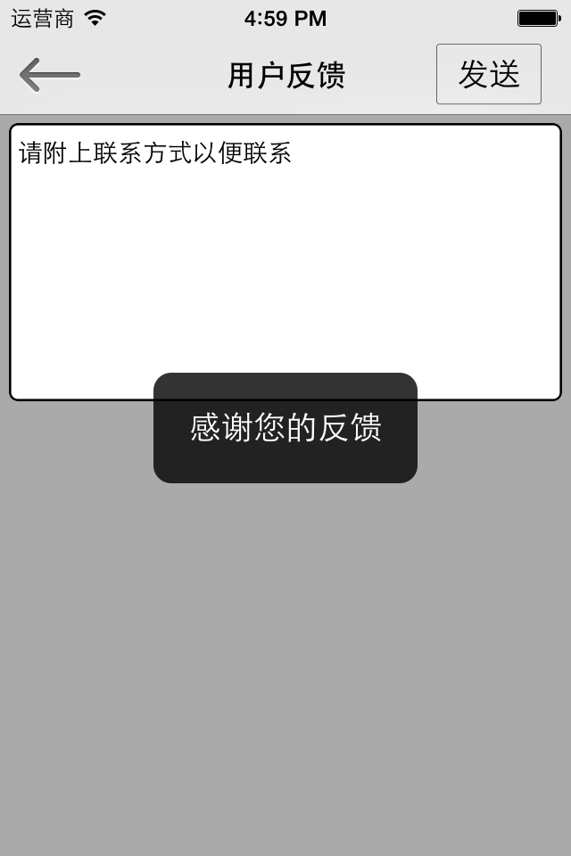

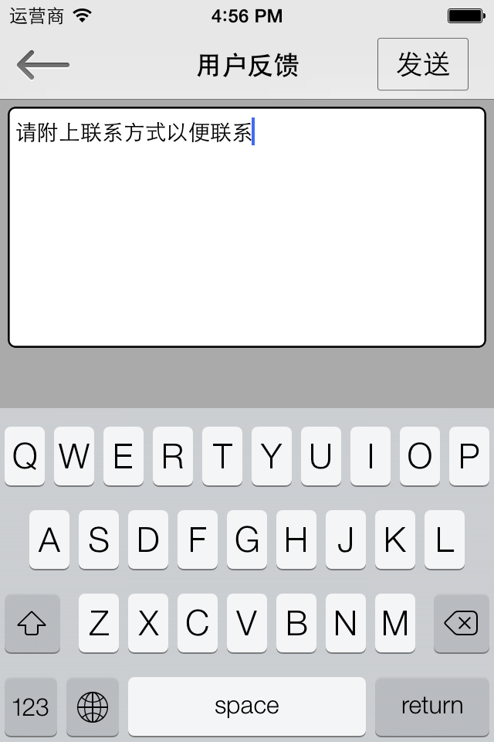
 | p20 | 用户反馈
 |  |  | 点击 | 显示黑框后自动返回

 |  |  | 输入框 |  | 里边的文字一开始就在里边的 键盘一开始就显示的

开启密码
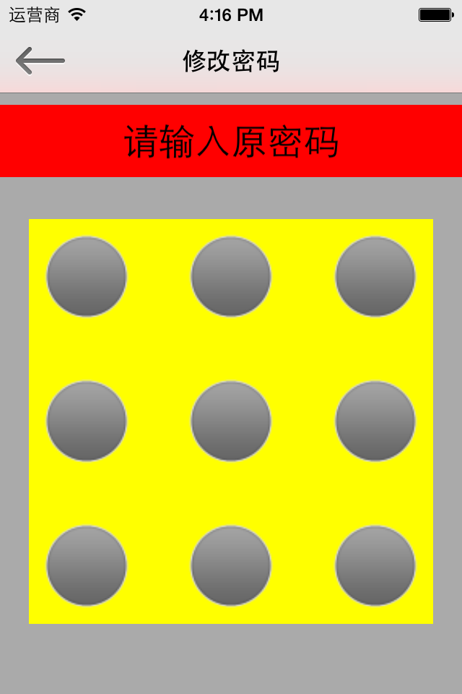
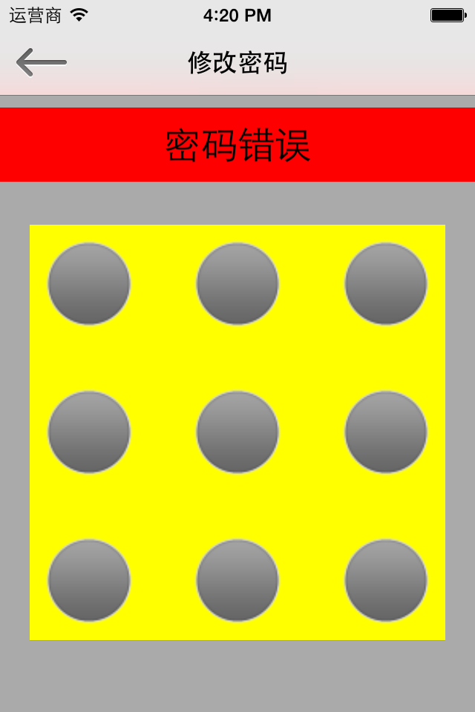
关闭密码

 |  | 密码输入错误

 |  |  |  |  | 输入正确直接返回

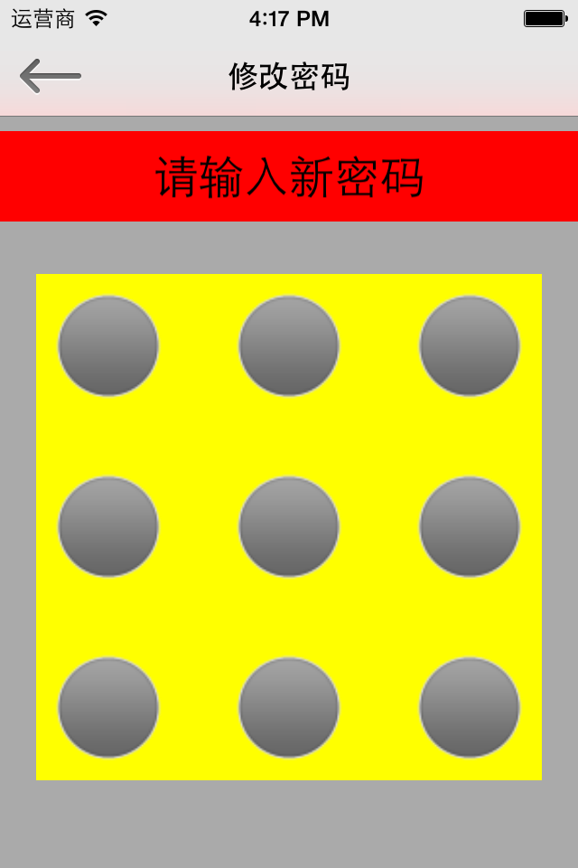
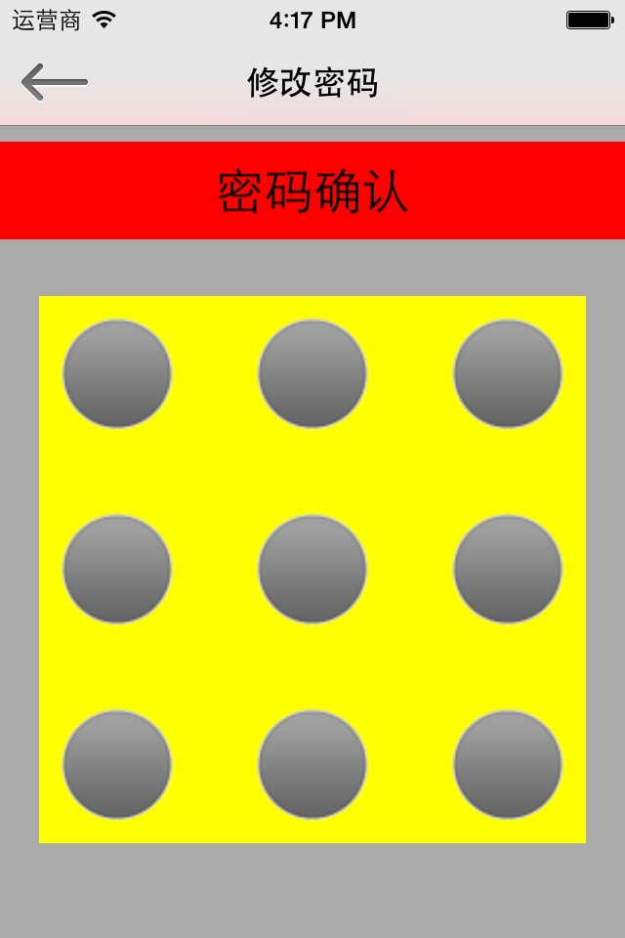
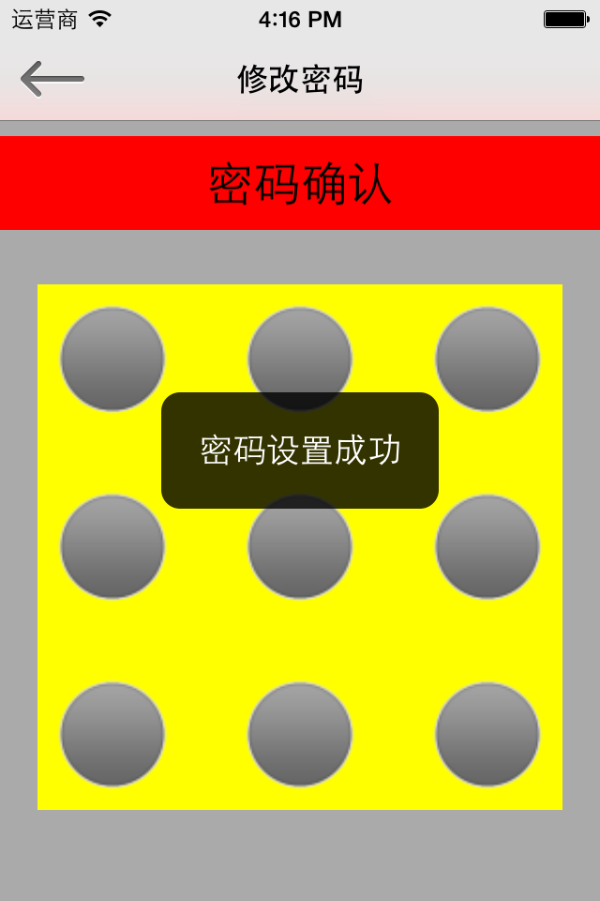
开启密码

 |  |  |  | 2次密码一样

 |  |  |  |  |  | 黑色的匡（密码设置成功）出现一下后 自动返回

 |  |  | 2次密码不一样

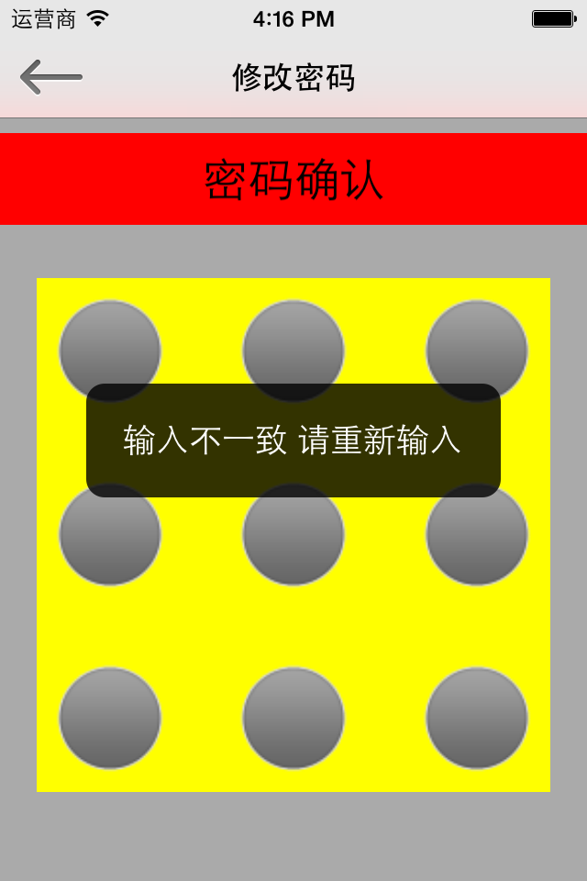

 | 黑色的匡（输入不一致 请重新输入）出现一下后 自动跳转到‘请输入新密码’界面 黑色的匡UI可以改变的

修改密码

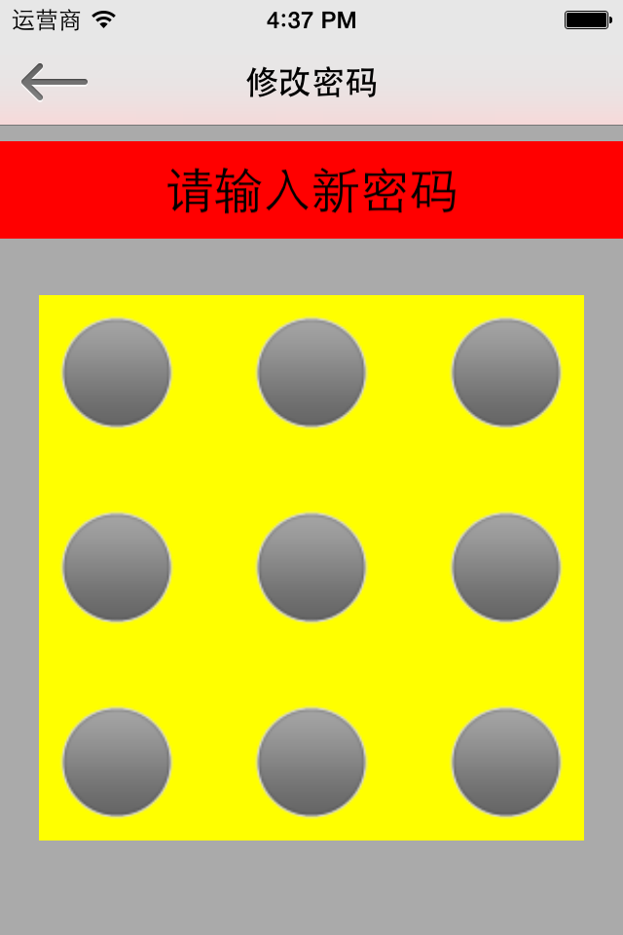



修改密码
 |  |  |  |  |  | 2次输入一样

 |  | 密码正确 |  | 二次输入

 |  |  |  |  | 2次输入不一样

 | 密码错误

 |  |  |  |  |  |  | 黑色的匡显示后自动返回


 |  |  | 黑色的匡显示后 自动跳转
输入错误 就一直在这个界面

 |  | 密码输入正确

